KFOLD
 |  |  |  |  |  |  |  |  |  |  |  |  |  |  |  | Nie aktualne

 |  |  |  |  |  |  |  | NAUKA BEZCECHOWA
NAUKA CECHY |  |  |  |  |  |  |  | Rodzaj sieci | ACC | F1 | Prec | Sens | Spec | Threshold | AUC |  | OPTYMLIZACJA HIPERPARAMETRÓW CECHY
 | ACC | F1 | Prec | Sens | Spec |  |  | Dense | 0,7802 ± 0,0110 | 0,8394 ± 0,0057 | 0,7530 ± 0,0138 | 0,9487 ± 0,0100 | 0,5215 ± 0,0420 | 0.30 | 0.85 |  |  | ACC | F1 | Prec | Sens | Spec | TP | FP | TN | FN
KNN | 0,8313 ± 0,0098 | 0,8649 ± 0,0066 | 0,8401 ± 0,0136 | 0,8913 ± 0,0025 | 0,7394 ± 0,0266 |  |  |  | 0,7972 ± 0,0089 | 0,8406 ± 0,0057 | 0,8027 ± 0,0181 | 0,8834 ± 0,0231 | 0,6648 ± 0,0494 | 0.50 |  |  | KNN | 0.96 | 0.98 | 0.97 | 0.99 | 0.90 | 47675 | 1700 | 14640 | 712
DecisionTree | 0,8277 ± 0,0105 | 0,8591 ± 0,0080 | 0,8506 ± 0,0111 | 0,8679 ± 0,0065 | 0,7661 ± 0,0196 |  |  |  | 0,7774 ± 0,0080 | 0,8075 ± 0,0096 | 0,8480 ± 0,0218 | 0,7722 ± 0,0311 | 0,7853 ± 0,0444 | 0.70 |  |  | DecisionTree | 0.95 | 0.97 | 0.97 | 0.97 | 0.90 | 46810 | 1578 | 14762 | 1577
RandomForest | 0,6853 ± 0,0071 | 0,7872 ± 0,0050 | 0,6664 ± 0,0050 | 0,9614 ± 0,0061 | 0,2618 ± 0,0118 |  |  | CNN | 0,7677 ± 0,0065 | 0,8326 ± 0,0043 | 0,7387 ± 0,0086 | 0,9540 ± 0,0108 | 0,4821 ± 0,0244 | 0.30 | 0.85 |  | RandomForest | 0.97 | 0.98 | 0.97 | 0.99 | 0.92 | 47700 | 1389 | 14951 | 687
SVM | 0.7144 ± 0.0110 | 0.7932 ± 0.0069 | 0.7062 ± 0.0093 | 0.9046 ± 0.0039 | 0.4225 ± 0.0246 |  |  |  | 0,7871 ± 0,0079 | 0,8328 ± 0,0082 | 0,7934 ± 0,0084 | 0,8768 ± 0,0207 | 0,6495 ± 0,0214 | 0.50 |  |  | SVM | 0.97 | 0.98 | 0.98 | 0.98 | 0.94 | 47656 | 993 | 15347 | 731
LSSVM | 0.7979 ± 0.0116 | 0.8394 ± 0.0085 | 0.8091 ± 0.0135 | 0.8721 ± 0.0095 | 0.6841 ± 0.0270 |  |  |  | 0,7680 ± 0,0115 | 0,7972 ± 0,0138 | 0,8461 ± 0,0087 | 0,7543 ± 0,0277 | 0,7891 ± 0,0188 | 0.70
Bayes | 0,4279 ± 0,0075 | 0,2175 ± 0,0361 | 0,6366 ± 0,0389 | 0,1324 ± 0,0256 | 0,8812 ± 0,0330 |  |  | CNN-LSTM | 0,6055 ± 0,0018 | 0,7542 ± 0,0014 | 0,6055 ± 0,0019 | 1,0000 ± 0,0001 | 0,0004 ± 0,0008 | 0.30 | 0.74 |  | RÓŻNICA
XGBoost | 0,8598 ± 0,0113 | 0,8855 ± 0,0086 | 0,8764 ± 0,0129 | 0,8947 ± 0,0050 | 0,8063 ± 0,0224 |  |  |  | 0,6231 ± 0,0346 | 0,7606 ± 0,0123 | 0,6204 ± 0,0292 | 0,9862 ± 0,0276 | 0,0657 ± 0,1315 | 0.50 |  |  |  | ACC | F1 | Prec | Sens | Spec | TP | FP | TN | FN
LightGBM | 0,8411 ± 0,0108 | 0,8719 ± 0,0077 | 0,8519 ± 0,0135 | 0,8930 ± 0,0036 | 0,7614 ± 0,0254 |  |  |  | 0,6166 ± 0,0217 | 0,7457 ± 0,0175 | 0,6306 ± 0,0495 | 0,9385 ± 0,1227 | 0,1218 ± 0,2436 | 0.70 |  |  | KNN | #VALUE! | #VALUE! | #VALUE! | #VALUE! | #VALUE! | 47675 | 1700 | 14640 | #REF!
CatBoost | 0,8568 ± 0,0107 | 0,8832 ± 0,0081 | 0,8726 ± 0,0130 | 0,8943 ± 0,0049 | 0,7994 ± 0,0229 | Threshold | AUC |  |  |  |  |  |  |  |  |  | DecisionTree | #VALUE! | #VALUE! | #VALUE! | #VALUE! | #VALUE! | 46810 | 1578 | 14762 | #REF!
Sieć neuronowa Gęsta | 0,7952 ± 0,0212 | 0,8500 ± 0,0118 | 0,7656 ± 0,0276 | 0,9567 ± 0,0139 | 0,5478 ± 0,0722 | 0.30 | 0.88 |  |  |  |  |  |  |  |  |  | RandomForest | #VALUE! | #VALUE! | #VALUE! | #VALUE! | #VALUE! | 47700 | 1389 | 14951 | #REF!
 | 0,8146 ± 0,0094 | 0,8517 ± 0,0065 | 0,8265 ± 0,0222 | 0,8797 ± 0,0229 | 0,7148 ± 0,0467 | 0.50 |  |  |  |  |  |  |  |  |  |  | SVM | #VALUE! | #VALUE! | #VALUE! | #VALUE! | #VALUE! | 47656 | 993 | 15347 | #REF!
 | 0,7940 ± 0,0128 | 0,8180 ± 0,0123 | 0,8790 ± 0,0191 | 0,7656 ± 0,0226 | 0,8375 ± 0,0294 | 0.70

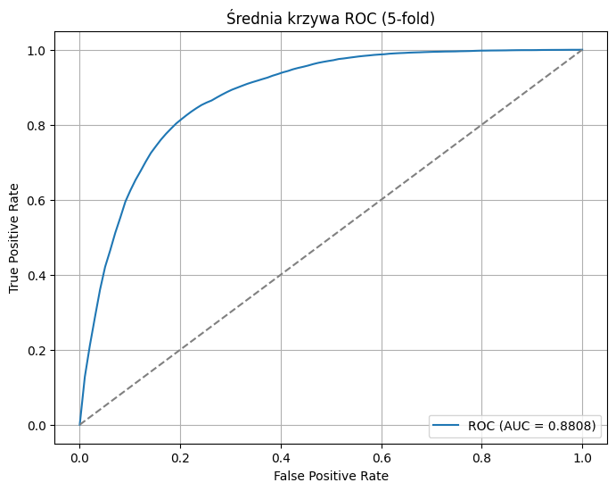
 |  |  |  |  |  |  |  |  |  |  |  |  |  |  |  |  | Najlepsze parametry |  |  |  |  |  |  | Note:
 |  |  |  |  |  |  |  |  |  |  |  |  |  |  |  |  | KNN |  |  | DecisionTree |  |  |  | Optymalizowany był wskaźnik F1
 |  |  |  |  |  |  |  |  |  |  |  |  |  |  |  |  | {'n_neighbors': 8, 'weights': 'uniform', 'algorithm': 'ball_tree', 'metric': 'manhattan'} |  |  | {'criterion': 'gini', 'splitter': 'best', 'max_depth': 20, 'min_samples_split': 18, 'min_samples_leaf': 10, 'max_features': None}

 |  |  |  |  |  |  |  |  |  |  |  |  |  |  |  |  | RANDOM FOREST |  |  | SVM
 |  |  |  |  |  |  |  |  |  |  |  |  |  |  |  |  | {'n_estimators': 80, 'criterion': 'entropy', 'max_depth': 48, 'min_samples_split': 9, 'min_samples_leaf': 1, 'max_features': 'sqrt'} |  |  | {'C': 17431,85057616861, 'kernel': 'poly', 'gamma': 'auto', 'degree': 3, 'coef0': 0,3860570320218555}

KFOLD architektóra i ROC
Dense | CNN | CNN-LSTM
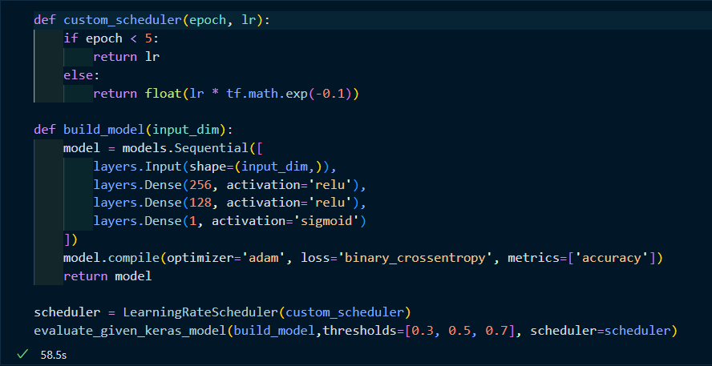 | 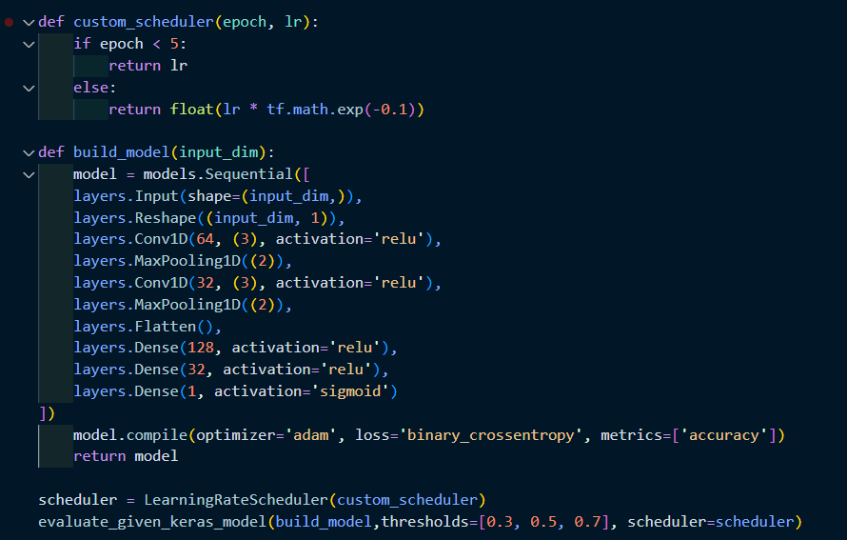 | 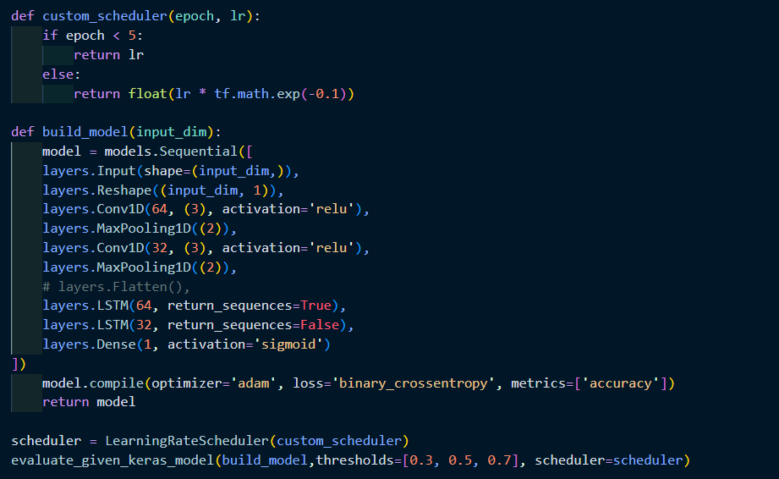

HOLDOUT
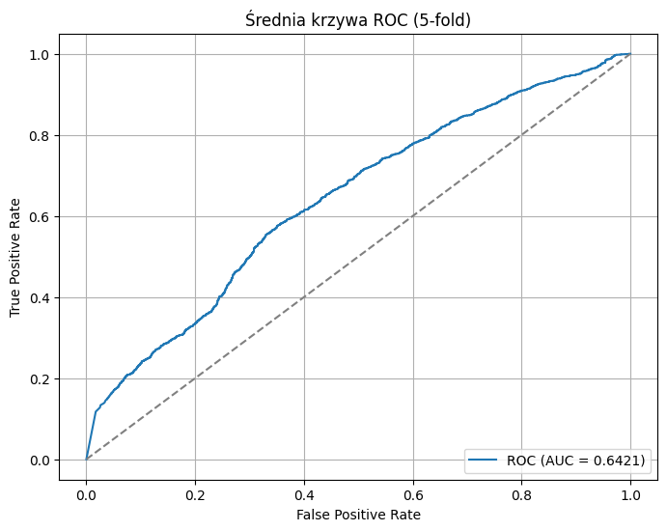
NAUKA CECHY |  |  |  |  |  |  |  | NAUKA BEZCECHOWA
 | ACC | F1 | Prec | Sens | Spec |  |  | Rodzaj sieci | ACC | F1 | Prec | Sens | Spec | TP | FP | TN | FN | Threshold | AUC
KNN | 0.78 | 0.87 | 0.78 | 0.98 | 0.14 |  |  | Dense | 0.78 | 0.87 | 0.81 | 0.93 | 0.31 | 4599 | 1080 | 485 | 353 | 0.3 | 0.719
DecisionTree | 0.78 | 0.87 | 0.78 | 0.98 | 0.14 |  |  |  | 0.75 | 0.84 | 0.82 | 0.85 | 0.42 | 4231 | 910 | 655 | 721 | 0.5
RandomForest | 0.76 | 0.87 | 0.76 | 1.00 | 0.02 |  |  |  | 0.69 | 0.78 | 0.84 | 0.74 | 0.55 | 3654 | 711 | 854 | 1298 | 0.7
SVM | 0.73 | 0.82 | 0.86 | 0.78 | 0.59 |  |  |  | 0.59 | 0.67 | 0.88 | 0.54 | 0.76 | 2664 | 379 | 1186 | 2288 | 0.9
LSSVM | 0.447 | 0.5263 | 0.7538 | 0.4043 | 0.5821 |  |  | CNN | 0.73 | 0.81 | 0.84 | 0.79 | 0.51 | 3931 | 771 | 794 | 1021 | 0.3 | 0.695
Bayes | 0.79 | 0.87 | 0.81 | 0.95 | 0.28 |  |  |  | 0.73 | 0.81 | 0.84 | 0.79 | 0.51 | 3931 | 771 | 794 | 1021 | 0.5
XGBoost | 0.70 | 0.80 | 0.81 | 0.79 | 0.40 |  |  |  | 0.68 | 0.77 | 0.84 | 0.71 | 0.58 | 3514 | 659 | 906 | 1438 | 0.7
LightGBM | 0.73 | 0.82 | 0.82 | 0.83 | 0.41 |  |  |  | 0.59 | 0.68 | 0.85 | 0.56 | 0.69 | 2777 | 491 | 1074 | 2175 | 0.9
CatBoost | 0.75 | 0.84 | 0.81 | 0.87 | 0.35 | Threshold | AUC | CNN-LSTM | 0.73 | 0.82 | 0.83 | 0.81 | 0.48 | 3990 | 811 | 754 | 962 | 0.3 | 0.646
Sieć neuronowa Gęsta | 0.67 | 0.77 | 0.81 | 0.73 | 0.46 | 0.30 | 0.64 |  | 0.70 | 0.79 | 0.83 | 0.76 | 0.52 | 3741 | 756 | 809 | 1211 | 0.5
 | 0.64 | 0.74 | 0.82 | 0.67 | 0.54 | 0.50 |  |  | 0.66 | 0.76 | 0.83 | 0.70 | 0.55 | 3443 | 706 | 859 | 1509 | 0.7
 | 0.60 | 0.69 | 0.83 | 0.59 | 0.63 | 0.70 |  |  | 0.60 | 0.70 | 0.83 | 0.60 | 0.60 | 2986 | 624 | 941 | 1966 | 0.9

HOLDOUT architektóra i ROC
Dense | CNN | LSTM-CNN
 |  | 